玩具
 |  |  | GiGwi价格表
 |  |  | SALES CONFIRMATION
 |  |  |  |  |  |  |  |  | 注： | 报价单有效60天
 |  |  |  |  |  |  |  |  | 1
 |  |  |  |  |  |  |  |  | 2 | 开票需提前沟通
 |  |  |  |  |  |  |  |  | 报价单不含税
公司名称 |  |  |  | 联系人 |  |  | 收货地址
采购日期 |  |  |  | 联系电话
序号 | 系列 | 货号 | 中文名称 | 批发商(RMB) | 零售价(RMB) | 图片 | 条码 | 订单数量 | 金额 | 包装标准 | 备注
CAT 1 | Meow than 1 二合一系列 | G80105K | 粉脸兔 | ￥17.40 | ￥29.00 |  | 6942018273547 |  | ￥0.00 | 48/箱
CAT 2 |  | G80105D | 蓝脸鼠 | ￥17.40 | ￥29.00 |  | 6942018273554 |  | ￥0.00 | 48/箱
CAT 3 |  | G80053C2 | 二合一草莓菇 | ￥23.40 | ￥39.00 |  | 6942018273516 |  | ￥0.00 | 48/箱
CAT 4 |  | G80053J1 | 二合一豌豆青蛙 | ￥23.40 | ￥39.00 |  | 6942018273530 |  | ￥0.00 | 48/箱
CAT 5 |  | G80053H2 | 二合一胡萝卜兔 | ￥23.40 | ￥39.00 |  | 6942018273523 |  | ￥0.00 | 48/箱
CAT 6 |  | G80099C | 口袋竹笋 | ￥17.40 | ￥29.00 |  | 6942018273493 |  | ￥0.00 | 96/箱
CAT 7 |  | G80099B | 口袋胡萝卜 | ￥17.40 | ￥29.00 |  | 6942018273486 |  | ￥0.00 | 96/箱
CAT 8 |  | G80099A | 口袋蘑菇 | ￥17.40 | ￥29.00 |  | 6942018273479 |  | ￥0.00 | 96/箱
CAT 9 | CATCH Scratch毛绒猎捕 | G90141A | 熊猫抱枕 | ￥17.40 | ￥29.00 |  | 6942018274506 |  | ￥0.00 | 48/箱
CAT 10 |  | G80017A1 | 羊驼抱枕 | ￥17.40 | ￥29.00 |  | 6942018273363 |  | ￥0.00 | 48/箱
CAT 11 |  | G80017B1 | 考拉抱枕 | ￥17.40 | ￥29.00 |  | 6942018273370 |  | ￥0.00 | 48/箱
CAT 12 |  | G80017C1 | 大象抱枕 | ￥17.40 | ￥29.00 |  | 6942018273387 |  | ￥0.00 | 48/箱
CAT 13 |  | G90025 | 猫草不倒翁套装（12只） | ￥208.80 | ￥348.00 |  |  |  | ￥0.00 | 4/箱
CAT 14 | REFILLABLE catnip猫草替换系列 | G10001A | 猫草小熊 | ￥19.20 | ￥32.00 |  | 6942018270119 |  | ￥0.00 | 96/箱
CAT 15 |  | G10001D | 猫草老鼠 | ￥19.20 | ￥32.00 |  | 6942018270270 |  | ￥0.00 | 96/箱
CAT 16 |  | G10001C | 猫草兔子 | ￥19.20 | ￥32.00 |  | 6942018270096 |  | ￥0.00 | 96/箱
CAT 17 |  | G10001B | 猫草小羊 | ￥19.20 | ￥32.00 |  | 6942018270102 |  | ￥0.00 | 96/箱
CAT 18 | MELODY chaser炫律系列 | G10052A1 | 炫律猎物-小鸟 | ￥21.00 | ￥35.00 |  | 6942018270034 |  | ￥0.00 | 96/箱
CAT 19 |  | G10098A | 炫律猎物-蜜蜂 | ￥21.00 | ￥35.00 |  | 6942018270010 |  | ￥0.00 | 96/箱
CAT 20 |  | G10085B | 炫律猎物-刺猬 | ￥21.00 | ￥35.00 |  | 6942018270027 |  | ￥0.00 | 96/箱
CAT 21 |  | G10087A1 | 炫律猎物-蟋蟀 | ￥21.00 | ￥35.00 |  | 6942018270041 |  | ￥0.00 | 96/箱
CAT 22 |  | G10062C | 炫律猎物-老鼠 | ￥21.00 | ￥35.00 |  | 6942018270003 |  | ￥0.00 | 96/箱
CAT 23 |  | G20079A | 炫律甲壳虫 | ￥21.00 | ￥35.00 |  | 6942018272236 |  | ￥0.00 | 96/箱
CAT 24 |  | G30032A1 | 炫律红鹦鹉 | ￥21.00 | ￥35.00 |  | 6942018271215 |  | ￥0.00 | 96/箱
CAT 25 |  | G30032D1 | 炫律蓝鹦鹉 | ￥21.00 | ￥35.00 |  | 6942018271239 |  | ￥0.00 | 96/箱
CAT 26 |  | G30032B | 炫律长嘴鸟 | ￥21.00 | ￥35.00 |  | 6942018271222 |  | ￥0.00 | 96/箱
CAT 27 | JOHNNY STICK 猫草小蛮腰 | G10111B | 两头黑色点羽毛小蛮腰 | ￥17.40 | ￥29.00 |  | 6942018270997 |  | ￥0.00 | 96/箱
CAT 28 |  | G10112A | 两头蓝鸡毛小蛮腰 | ￥17.40 | ￥29.00 |  | 6942018270485 |  | ￥0.00 | 96/箱
CAT 29 | CATCH Scratch毛绒猎捕 | G60143A1 | 木天蓼呼啦圈-狐狸 | ￥17.40 | ￥29.00 |  | 6942018272991 |  | ￥0.00 | 48/箱
CAT 30 |  | G60143B1 | 木天蓼呼啦圈-浣熊 | ￥17.40 | ￥29.00 |  | 6942018273004 |  | ￥0.00 | 48/箱
CAT 31 |  | G60143C1 | 木天蓼呼啦圈-松鼠 | ￥17.40 | ￥29.00 |  | 6942018273011 |  | ￥0.00 | 48/箱
CAT 32 |  | G20119C | 蓝羽毛藤球 | ￥17.40 | ￥29.00 |  | 6942018271079 |  | ￥0.00 | 96/箱
CAT 33 |  | G20119A | 珍珠羽毛藤球 | ￥17.40 | ￥29.00 |  | 6942018271062 |  | ￥0.00 | 96/箱
CAT 34 |  | G20108A2 | 藤球铃铛熊 | ￥19.20 | ￥32.00 |  | 6942018273455 |  | ￥0.00 | 96/箱
CAT 35 |  | G20108B2 | 藤球铃铛鼠 | ￥19.20 | ￥32.00 |  | 6942018273462 |  | ￥0.00 | 96/箱
CAT 36 | FEATHERteaser魔力逗猫棒 | G10132A | 布条逗猫棒 | ￥19.20 | ￥32.00 |  | 6942018270287 |  | ￥0.00 | 96/箱
CAT 37 |  | G10108A | 长毛绒逗猫棒 | ￥22.80 | ￥38.00 |  | 6942018270201 |  | ￥0.00 | 96/箱
CAT 38 |  | G10109A | 蓝鸡毛逗猫棒 | ￥19.20 | ￥32.00 |  | 6942018270294 |  | ￥0.00 | 96/箱
CAT 39 |  | G10107A | 线球逗猫棒 | ￥22.80 | ￥38.00 |  | 6942018270300 |  | ￥0.00 | 96/箱
CAT 40 |  | G90063A | 伸缩蝴蝶逗猫棒 | ￥35.40 | ￥59.00 | 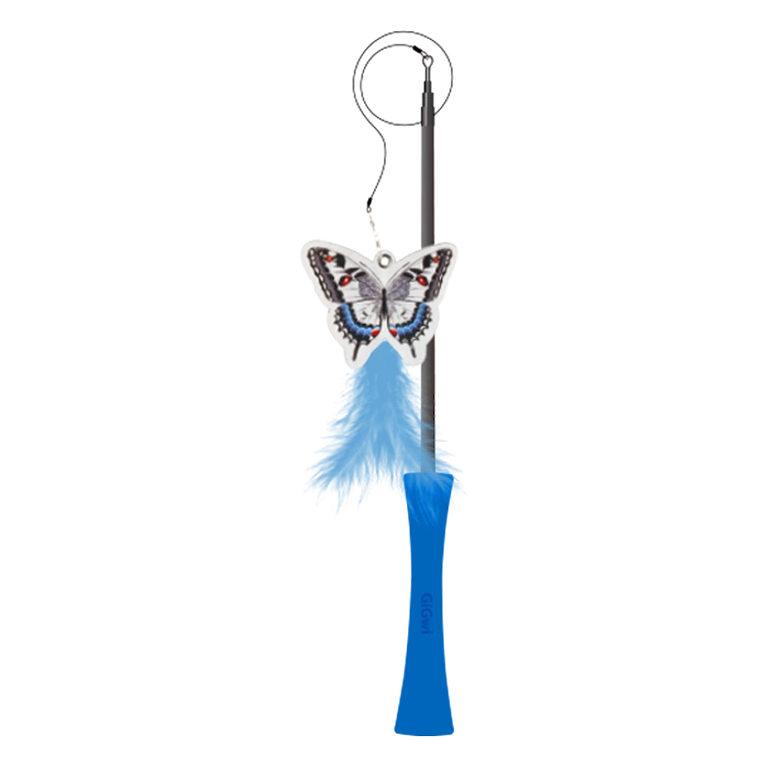 | 6942018274186 |  | ￥0.00 | 24/箱
CAT 41 |  | G50053E | 伸缩钓猫棒 | ￥53.40 | ￥89.00 |  | 6942018272496 |  | ￥0.00 | 48/箱
CAT 42 |  | G70212G1 | 伸缩逗猫棒 | ￥29.40 | ￥49.00 |  | 6942018273332 |  | ￥0.00 | 48/箱
CAT 43 | 猫爪垫 | G70138A1 | 橘猫猫抓垫 | ￥39.00 | ￥65.00 |  | 6942018273226 |  | ￥0.00 | 48/箱
CAT 44 |  | G70138B1 | 河马猫抓垫 | ￥39.00 | ￥65.00 |  | 6942018273233 |  | ￥0.00 | 48/箱
CAT 45 | 游戏垫 | G70137A2 | 狮子游戏垫 | ￥39.00 | ￥65.00 |  | 6942018273257 |  | ￥0.00 | 48/箱
CAT 46 |  | G70137B1 | 猫头鹰游戏垫 | ￥39.00 | ￥65.00 |  | 6942018273264 |  | ￥0.00 | 48/箱
CAT 47 | Pet Droid系列 | G22002B | 壁挂激光逗猫器 | ￥58.80 | ￥98.00 |  | 6942018280026 |  | ￥0.00 | 48/箱
CAT 48 |  | G11045C | 滑轮老鼠-灰耳 | ￥39.00 | ￥65.00 |  | 6942018270256 |  | ￥0.00 | 96/箱
CAT 49 |  | G11045A | 滑轮老鼠-粉耳 | ￥39.00 | ￥65.00 |  | 6942018270249 |  | ￥0.00 | 96/箱
DOG50 | G-Ball系列 | 9A0018C | 炫风球（橙色） | ￥13.20 | ￥22.00 |  | 6942018240327 |  | ￥0.00 | 64/箱
DOG51 |  | 9A0018D | 炫风球（蓝色） | ￥13.20 | ￥22.00 |  | 6942018240334 |  | ￥0.00 | 64/箱
DOG52 |  | 9A0082F1 | G-ball红紫球（实色） | ￥18.00 | ￥30.00 |  | 6942018240518 |  | ￥0.00 | 48/箱
DOG53 |  | 9A0082C1 | G-ball蓝桔球（透明） | ￥18.00 | ￥30.00 |  | 6942018240501 |  | ￥0.00 | 48/箱
DOG54 |  | 9A0082D1 | G-ball蓝紫球（透明） | ￥18.00 | ￥30.00 |  | 6942018240495 |  | ￥0.00 | 48/箱
DOG55 |  | G22037A | G-Ball橄榄（小号、透明） | ￥12.00 | ￥20.00 |  | 6942018267027 |  | ￥0.00 | 48/箱
DOG56 |  | G22037B | G-Ball橄榄（小号、组合） | ￥12.00 | ￥20.00 |  | 6942018267041 |  | ￥0.00 | 48/箱
DOG57 |  | G22037C | G-Ball橄榄（中号、透明） | ￥14.40 | ￥24.00 |  | 6942018280422 |  | ￥0.00 | 48/箱
DOG58 |  | G22037E | G-Ball橄榄（中号、组合） | ￥14.40 | ￥24.00 |  | 6942018280446 |  | ￥0.00 | 48/箱
DOG59 |  | G22037D | G-Ball橄榄（大号、透明） | ￥16.80 | ￥28.00 |  | 6942018280439 |  | ￥0.00 | 24/箱
DOG60 |  | G22037F | G-Ball橄榄（大号、组合） | ￥16.80 | ￥28.00 |  | 6942018280453 |  | ￥0.00 | 24/箱
DOG61 |  | G10119A | G-Ball球（小号，透明） | ￥12.00 | ￥20.00 |  | 6942018261773 |  | ￥0.00 | 48/箱
DOG62 |  | G10119B | G-Ball球（小号，组合） | ￥12.00 | ￥20.00 |  | 6942018261766 |  | ￥0.00 | 48/箱
DOG63 |  | G10118A | G-Ball球（中号，透明） | ￥14.40 | ￥24.00 |  | 6942018261797 |  | ￥0.00 | 48/箱
DOG64 |  | G10118B | G-Ball球（中号，组合） | ￥14.40 | ￥24.00 |  | 6942018260257 |  | ￥0.00 | 48/箱
DOG65 |  | G10117A | G-Ball球（大号，透明） | ￥16.80 | ￥28.00 |  | 6942018260264 |  | ￥0.00 | 48/箱
DOG66 |  | G10117B | G-Ball球（大号，组合） | ￥16.80 | ￥28.00 |  | 6942018261810 |  | ￥0.00 | 48/箱
DOG67 |  | G22009A | G-Ball球（中号，2只装） | ￥27.00 | ￥45.00 |  | 6942018264149 |  | ￥0.00 | 24/箱
DOG68 |  | G10169A | 独创G-Ball球（小号） | ￥15.60 | ￥26.00 |  | 6942018261704 |  | ￥0.00 | 48/箱
DOG69 |  | G10168A | 独创G-Ball球（中号） | ￥19.20 | ￥32.00 |  | 6942018261698 |  | ￥0.00 | 48/箱
DOG70 |  | G22038P | 抛球杆 | ￥23.40 | ￥39.00 |  | 6942018267652 |  | ￥0.00 | 40/箱
DOG71 | Pop Pals 系列 | G22038W7 | pop-pals小号飞盘 | ￥34.80 | ￥58.00 |  | 6942018269526 |  | ￥0.00 | 48/箱
DOG72 |  | G22038W | pop-pals飞盘 | ￥46.80 | ￥78.00 |  | 6942018267874 |  | ￥0.00 | 24/箱
DOG73 |  | G22038W3 | Pop-pals飞环 | ￥40.80 | ￥68.00 |  | 6942018269038 |  | ￥0.00 | 24/箱
DOG74 |  | G22038W2 | 贵为爆爆球小号 | ￥11.40 | ￥19.00 |  | 6942018269045 |  | ￥0.00 | 36/箱
DOG75 |  | G22038M | 贵为爆爆球中号 | ￥22.80 | ￥38.00 |  | 6942018267355 |  | ￥0.00 | 64/箱
DOG76 |  | G22038N | 贵为爆爆球大号 | ￥28.80 | ￥48.00 |  | 6942018267348 |  | ￥0.00 | 64/箱
DOG77 | 龇牙弹跳球系列 | G10063F | 龇牙弹跳球（黄绿) | ￥14.40 | ￥24.00 |  | 6942018261902 |  | ￥0.00
DOG78 |  | G10063E | 龇牙弹跳球（橙黄) | ￥14.40 | ￥24.00 |  | 6942018261919 |  | ￥0.00
DOG79 | PUSH TO mute 拉伸叫叫系列 | G10104A | 透明拉伸猫头鹰 | ￥34.80 | ￥58.00 |  | 6942018260035 |  | ￥0.00 | 24/箱
DOG80 |  | G10102A | 透明拉伸哑铃（蓝/紫） | ￥34.80 | ￥58.00 |  | 6942018260141 |  | ￥0.00 | 48/箱
DOG81 |  | G10103A | 透明拉伸蛮腰棒（蓝/紫） | ￥34.80 | ￥58.00 |  | 6942018260158 |  | ￥0.00 | 48/箱
DOG82 | JOHNNY STICK | G10167A | 透明小蛮腰叫叫棒 | ￥15.60 | ￥26.00 |  | 6942018260219 |  | ￥0.00 | 48/箱
DOG83 |  | G10167B | 组合小蛮腰叫叫棒 | ￥15.60 | ￥26.00 |  | 6942018260226 |  | ￥0.00 | 48/箱
DOG84 | Gblink | P220118A1 | 糖果骨头s | ￥13.20 | ￥22.00 |  | 6942018268482 |  | ￥0.00 | 48/箱
DOG85 |  | P220118B | 肉纹骨头S | ￥13.20 | ￥22.00 |  | 6942018268475 |  | ￥0.00 | 48/箱
DOG86 |  | P220118A | 糖果骨头L | ￥17.40 | ￥29.00 |  | 6942018268499 |  | ￥0.00 | 48/箱
DOG87 |  | C05002F | 肉纹骨头L | ￥17.40 | ￥29.00 |  | 6942018268505 |  | ￥0.00 | 48/箱
DOG88 | WOODEN ANTLER木塑鹿角系列 | K90629P | 小号木塑鹿角 | ￥11.40 | ￥19.00 |  | 6942018267058 |  | ￥0.00 | 48/箱
DOG89 |  | K90629Q | 中号木塑鹿角 | ￥17.40 | ￥29.00 |  | 6942018267065 |  | ￥0.00 | 24/箱
DOG90 | GUM GUM DOG洁牙胶片系列 | G10053F1 | 大奶酪 | ￥17.40 | ￥29.00 |  | 6942018260417 |  | ￥0.00 | 24/箱
DOG91 |  | G10053B1 | 大象 | ￥17.40 | ￥29.00 |  | 6942018260370 |  | ￥0.00 | 24/箱
DOG92 |  | G10053D1 | 大饼干人 | ￥17.40 | ￥29.00 |  | 6942018260394 |  | ￥0.00 | 24/箱
DOG93 | 拳击手系列 | G70191A | 拳击手-粉猪 | ￥28.80 | ￥48.00 |  | 6942018268086 |  | ￥0.00 | 48/箱
...
 |  |  | GiGwi价格表
DOG120 |  | G30019A | Q萌花狗 | ￥19.20 | ￥32.00 |  | 6942018264231 |  | ￥0.00 | 48/箱
DOG121 |  | G30019B | Q萌浣熊 | ￥19.20 | ￥32.00 |  | 6942018264248 |  | ￥0.00 | 48/箱
DOG122 |  | G30019C | Q萌企鹅 | ￥19.20 | ￥32.00 |  | 6942018264255 |  | ￥0.00 | 48/箱
DOG123 |  | G50024A4 | 呼啦圈-狮子 | ￥22.80 | ￥38.00 |  | 6942018267690 |  | ￥0.00 | 96/箱
DOG124 |  | G50024B4 | 呼啦圈-小象 | ￥22.80 | ￥38.00 |  | 6942018267706 |  | ￥0.00 | 96/箱
DOG125 |  | G50024D4 | 呼啦圈-猴子 | ￥22.80 | ￥38.00 |  | 6942018267713 |  | ￥0.00 | 96/箱
DOG126 | 蛋壳系列 | G30061A | 鳄鱼蛋 | ￥29.40 | ￥49.00 |  | 6942018264521 |  | ￥0.00 | 48/箱
DOG127 |  | G30061C | 恐龙蛋 | ￥29.40 | ￥49.00 |  | 6942018264538 |  | ￥0.00 | 48/箱
DOG128 |  | G30061D | 蜘蛛蛋 | ￥29.40 | ￥49.00 |  | 6942018264545 |  | ￥0.00 | 48/箱
DOG129 | MIGHTY GHALLENGE 大力士系列 | G60096C | 大力士老虎 | ￥46.80 | ￥78.00 |  | 6942018280392 |  | ￥0.00 | 48/箱
DOG130 |  | G60096B | 大力士野牛 | ￥46.80 | ￥78.00 | 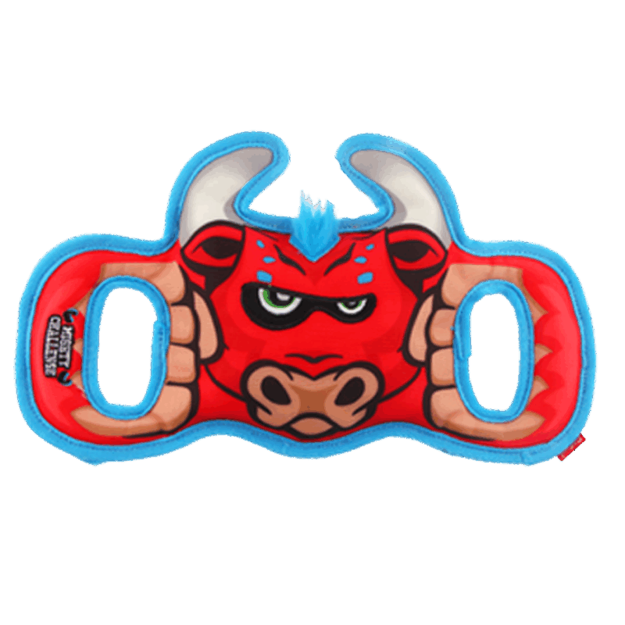 | 6942018280408 |  | ￥0.00 | 48/箱
DOG131 |  | G60096A2 | 大力士猩猩 | ￥46.80 | ￥78.00 | 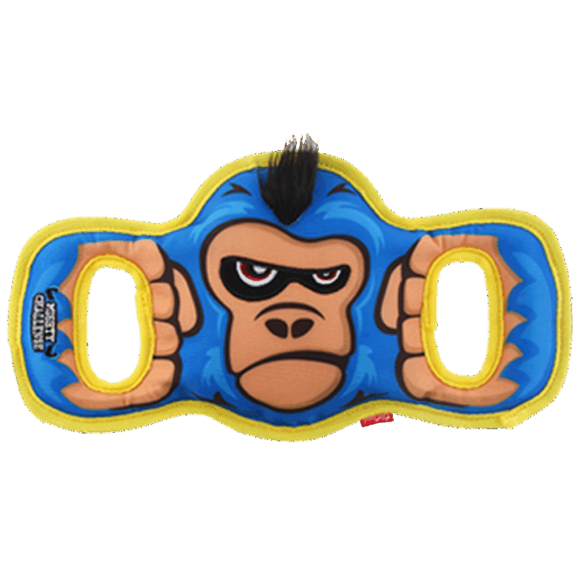 | 6942018280415 |  | ￥0.00 | 48/箱
DOG132 | AGENT 摇摇乐系列 | G30049A | 超级河马 | ￥35.40 | ￥59.00 |  | 6942018267805 |  | ￥0.00 | 48/箱
DOG133 |  | G30049B | 超级象 | ￥35.40 | ￥59.00 | 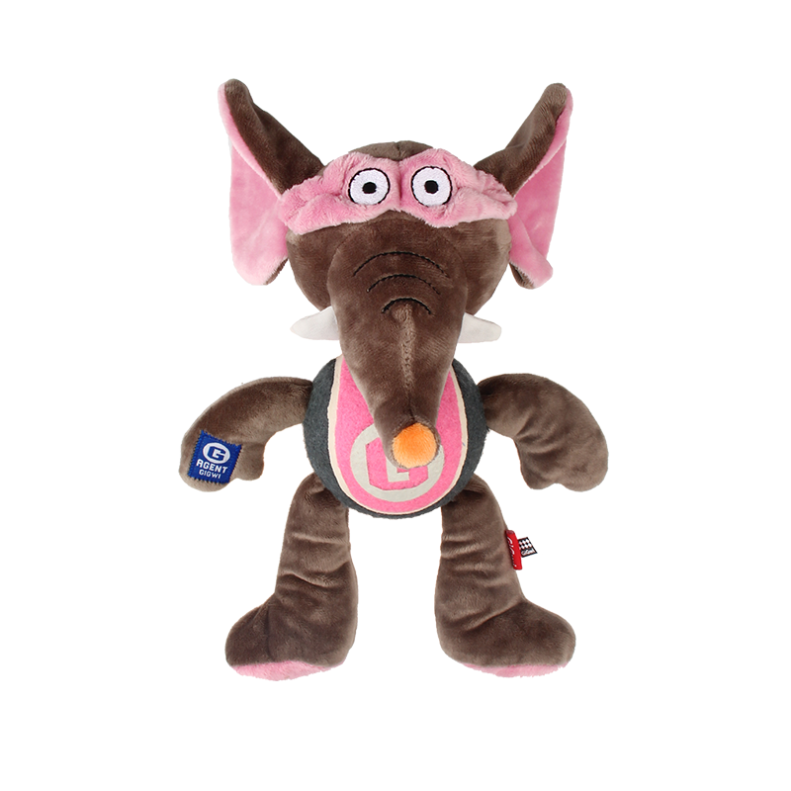 | 6942018267829 |  | ￥0.00 | 48/箱
DOG134 |  | G30049C | 超级狗 | ￥35.40 | ￥59.00 |  | 6942018267812 |  | ￥0.00 | 48/箱
DOG135 | SHAKiNG FUN 摇摇乐 | G60002A1 | 摇摇乐考拉 | ￥29.00 | ￥49.00 |  | 6942018267188 |  | ￥0.00 | 48/箱
DOG136 |  | G60002B1 | 摇摇乐树懒 | ￥29.00 | ￥49.00 |  | 6942018267195 |  | ￥0.00 | 48/箱
DOG137 |  | G60002C1 | 摇摇乐浣熊 | ￥29.00 | ￥49.00 |  | 6942018267201 |  | ￥0.00 | 48/箱
DOG138 | Puffer ZOO动物园系列 | G40070A | 动物园蓝熊S | ￥17.40 | ￥29.00 |  | 6942018265887 |  | ￥0.00 | 48/箱
DOG139 |  | G70036A1 | 金牌拳击手-熊猫 | ￥34.80 | 58 |  | 6942018267775 |  | ￥0.00 | 24/箱
DOG140 |  | G70036B1 | 金牌拳击手-狮子 | ￥34.80 | 58 |  | 6942018267782 |  | ￥0.00 | 24/箱
DOG141 |  | G70036C1 | 金牌拳击手-犀牛 | ￥34.80 | 58 |  | 6942018267799 |  | ￥0.00 | 24/箱
DOG142 |  | G60067A | 双响猩猩 | ￥23.40 | ￥39.00 |  | 6942018267270 |  | ￥0.00 | 48/箱
DOG143 |  | G60067B | 双响树懒 | ￥23.40 | ￥39.00 |  | 6942018267287 |  | ￥0.00 | 48/箱
DOG144 |  | G60067C | 双响考拉 | ￥23.40 | ￥39.00 |  | 6942018267294 |  | ￥0.00 | 48/箱
DOG145 | BellyBites磨牙饼系列 | G10232Q | 河马磨牙饼-紫S | ￥28.80 | ￥48.00 |  | 6942018263159 |  | ￥0.00
DOG146 |  | G10232A | 青蛙磨牙饼-绿S | ￥28.80 | ￥48.00 |  | 6942018263326 |  | ￥0.00
DOG147 |  | G10232I3 | 小熊磨牙饼-蓝S | ￥28.80 | ￥48.00 |  | 6942018263593 |  | ￥0.00
DOG148 |  | G10232V | 河马磨牙饼-紫L | ￥34.80 | ￥58.00 |  | 6942018263104 |  | ￥0.00
DOG149 |  | G10232E | 青蛙磨牙饼-绿L | ￥34.80 | ￥58.00 |  | 6942018263289 |  | ￥0.00
DOG150 |  | G10232I2 | 小熊磨牙饼-蓝L | ￥34.80 | ￥58.00 |  | 6942018263586 |  | ￥0.00
DOG151 |  | G10234A2 | 磨牙饼替换装S | ￥3.60 | ￥6.00 |  | 6942018280293 |  | ￥0.00
DOG152 |  | G10235A1 | 磨牙饼替换装L | ￥5.40 | ￥9.00 |  | 6942018280286 |  | ￥0.00
DOG153 | SEEK YUMMY | G22045A | 猫头鹰慢食盘 | ￥83.40 | 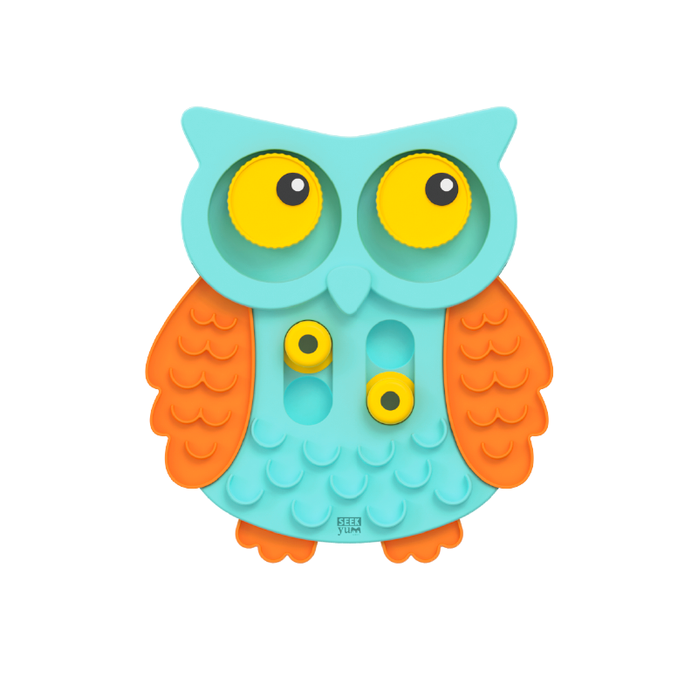 ￥139.00 |  | 6942018273950 |  | ￥0.00 | 6/箱
DOG154 | FOODY Friendy美食家系列 | G80058C | 翻转汉堡（薯条） | ￥23.40 | ￥39.00 |  | 6942018269632 |  | ￥0.00 | 48/箱
DOG155 |  | G80058A1 | 翻转热狗（咖啡） | ￥23.40 | ￥39.00 |  | 6942018269649 |  | ￥0.00 | 48/箱
DOG156 |  | G80058D | 翻转披萨（冰淇淋） | ￥23.40 | ￥39.00 |  | 6942018269656 |  | ￥0.00 | 48/箱
DOG157 |  | G80100A1 | 鸡腿餐包 | ￥35.40 | ￥59.00 |  | 6942018269663 |  | ￥0.00 | 48/箱
DOG158 |  | G80100B6 | 培根餐包 | ￥35.40 | ￥59.00 |  | 6942018269670 |  | ￥0.00 | 48/箱
DOG159 |  | G80100C1 | 牛肉餐包 | ￥35.40 | ￥59.00 |  | 6942018269687 |  | ￥0.00 | 48/箱
DOG160 | HIDEN SEEK 掏掏乐 | G70053E | 美味掏掏乐 | ￥59.40 | ￥99.00 |  | 6942018268079 |  | ￥0.00 | 24/箱
DOG161 |  | G70052E | 恐龙岛 | ￥47.40 | ￥79.00 |  | 6942018280385 |  | ￥0.00 | 24/箱
DOG162 | SNUFFLE MAT 嗅闻垫 | G70166C | 美味嗅闻垫 | ￥83.40 | ￥139.00 |  | 6942018273240 |  | ￥0.00 | 48/箱
DOG163 | 长腿系列 | G11038A1 | 长腿兔子（可填充叫叫） | ￥15.60 | ￥26.00 |  | 6942018262053 |  | ￥0.00
...
 |  |  | GiGwi价格表
DOG193 |  | G11048C | 浣熊叫叫棒 | ￥21.00 | ￥35.00 |  | 6942018260738 |  | ￥0.00 | 48/箱
DOG194 |  | G11048B | 臭鼬叫叫棒 | ￥21.00 | ￥35.00 |  | 6942018260745 |  | ￥0.00 | 48/箱
DOG195 |  | G11048A | 狐狸叫叫棒 | ￥21.00 | ￥35.00 |  | 6942018260752 |  | ￥0.00 | 48/箱
DOG196 | BINGO益趣系列 | G22038C5 | 益趣小灯泡M | ￥23.40 | ￥39.00 |  | 6942018268055 |  | ￥0.00 | 48/箱
DOG197 |  | G22038C4 | 益趣小灯泡L | ￥29.40 | ￥49.00 |  | 6942018268062 |  | ￥0.00 | 24/箱
DOG198 |  | G22048B | 益趣哑铃-河马 | ￥29.40 | ￥49.00 |  | 6942018280477 |  | ￥0.00 | 36/箱
DOG199 | MICHTY BRAWNIE 森林勇士 | G80024A | 森林勇士-花豹 | ￥52.80 | ￥88.00 |  | 6942018268925 |  | ￥0.00 | 24/箱
DOG200 |  | G80024B | 森林勇士-猩猩 | ￥52.80 | ￥88.00 |  | 6942018268932 |  | ￥0.00 | 24/箱
DOG201 |  | G80024C | 森林勇士-灰狼 | ￥52.80 | ￥88.00 |  | 6942018268949 |  | ￥0.00 | 24/箱
DOG202 | 丛林巨嘴鸟 | G30069A | 丛林巨嘴鸟-黑 | ￥46.80 | ￥78.00 |  | 6942018264668 |  | ￥0.00 | 24/箱
DOG203 |  | G30069C | 丛林巨嘴鸟-紫 | ￥46.80 | ￥78.00 | 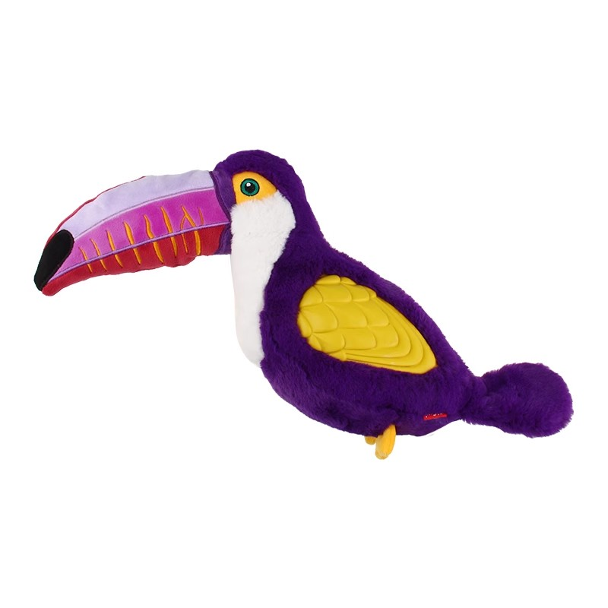 | 6942018264675 |  | ￥0.00 | 24/箱
DOG204 | DURASPIKES杜拉兽系列 | G20022C | 野猪-玫红 | ￥64.80 | ￥108.00 |  | 6942018263548 |  | ￥0.00 | 24/箱
DOG205 |  | G20023C | 大象-浅蓝 | ￥64.80 | ￥108.00 |  | 6942018263579 |  | ￥0.00 | 24/箱
DOG206 | JUMBALL系列 | G11077F | 红蓝绿篮球 | ￥76.80 | ￥128.00 |  | 6942018262206 |  | ￥0.00 | 12/箱
DOG207 |  | G11077A | 橙红篮球 | ￥76.80 | ￥128.00 |  | 6942018262169 |  | ￥0.00 | 12/箱
DOG208 |  | G11076A | 黑白足球 | ￥76.80 | ￥128.00 |  | 6942018262114 |  | ￥0.00 | 12/箱
DOG209 | 咔趣系列 | G21026D | 咔趣小熊-S | ￥23.40 | ￥39.00 | 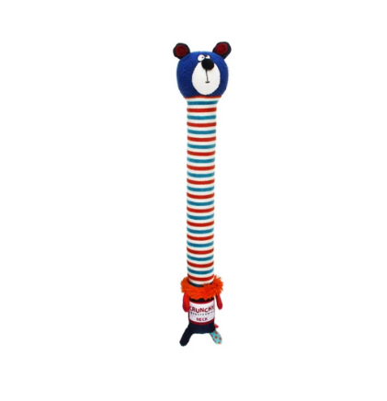 | 6942018240044 |  | ￥0.00 | 48/箱
DOG210 |  | G21026C | 咔趣兔子-S | ￥23.40 | ￥39.00 | 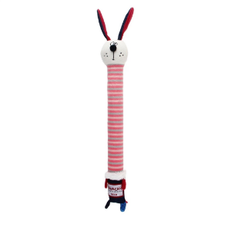 | 6942018240020 |  | ￥0.00 | 48/箱
DOG211 |  | G21026B | 咔趣小猫-S | ￥23.40 | ￥39.00 | 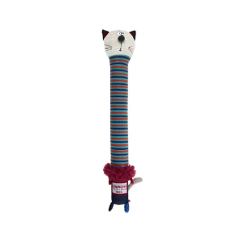 | 6942018240037 |  | ￥0.00 | 48/箱
DOG212 | Plush Friendz毛绒玩伴系列 | G10060E | 拉手毛绒狮子 | ￥29.40 | ￥49.00 |  | 6942018260271 |  | ￥0.00 | 48/箱
DOG213 |  | G10060B | 拉手毛绒象 | ￥29.40 | ￥49.00 |  | 6942018260301 |  | ￥0.00 | 48/箱
DOG214 |  | G10060D | 拉手毛绒羊 | ￥29.40 | ￥49.00 |  | 6942018260288 |  | ￥0.00 | 48/箱
DOG215 | IRON GRIP 拉环系列 | G30037B1 | 拉环系列-鳄鱼 | ￥53.00 | ￥89.00 |  | 6942018264491 |  | ￥0.00 | 24/箱
DOG216 |  | G30037D1 | 拉环系列-狮子 | ￥53.00 | ￥89.00 |  | 6942018264514 |  | ￥0.00 | 24/箱
DOG217 |  | G30037C2 | 拉环系列-老虎 | ￥53.00 | ￥89.00 |  | 6942018264507 |  | ￥0.00 | 24/箱
DOG218 | Mood Series情绪系列 | C37164A | 情绪俱乐部（绿鸟）大号 | ￥19.20 | ￥32.00 |  | 6942018240358 |  | ￥0.00 | 48/箱
DOG219 |  | C37143A | 情绪俱乐部（大鸟）大号 | ￥19.20 | ￥32.00 |  | 6942018240365 |  | ￥0.00 | 48/箱
DOG220 |  | C37191A | 情绪俱乐部（海狮）大号 | ￥19.20 | ￥32.00 |  | 6942018240372 |  | ￥0.00 | 48/箱
DOG221 |  | C37196A | 情绪俱乐部（鳐鱼）大号 | ￥19.20 | ￥32.00 |  | 6942018240389 |  | ￥0.00 | 48/箱
...

